Kasteel
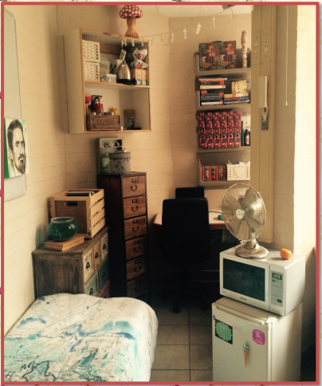
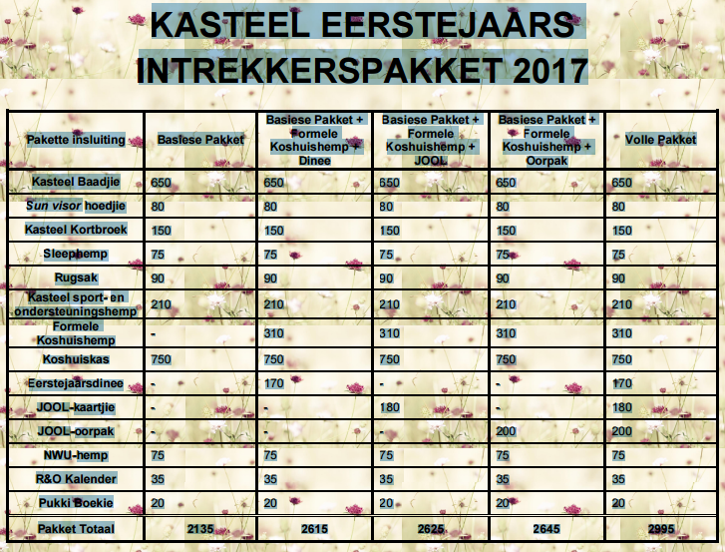

Matriekafskeidrok/ aandrok vir
eerstejaarsdinee
? Tekkies
? Wet-wipes en tissues
? Persoonlike medikasie
? Warm klere vir JOOLplaas-aande
? Sonskerm
? Vermakerige uitrustings (hoede, ou
konsertklere)
? 3 blikkieskos - SJGD
? Kamer benodighede:
Beddegoed en bedlampie
Yskas, mikrogolf, ketel (kommunikeer met
kamermaat)
Asblik
Wasmandjie
Laptop/ printer
Versierings vir aansteekbord (foto’s ens.)
Hangers
Verlengingskoord
Multi-muurprop met veiligheidsknoppie
Slot
Wasgoedpoeier en wasgoedpennetjies
Skottelgoedseep en skottelgoedhouer
? Notaboekie en pen

OPSIONEEL
Ketel (warmwater “boiler” binne
blokkombuise)
Bekers, glase, borde, eetgerei
Studielampie
Klasdrafsak, pennesakkie en skryfblok
Rekenaar – daar is rekenaarlokale binne elke
blok van die koshuis
Staanwaaier, besem, skoppie, stoflap
Fiets – onthou goeie ketting en slot

NIE TOEGELAAT IN KAMER NIE
Alle verwarmers met oop elemente wat ‘n
brandgevaar inhou
Enige warmplate, stowe, elektriese braaiers,
roostertoestelle (word wel in kombuise
toegelaat)
Alle gastoestelle
Alle lugversorgers
Slegs visse kan as troeteldiere aangehou
word
Geen foto’s/ prente mag op mure of kaste
geplak word nie; slegs op aansteekbord
Alle lugversorgers
Slegs visse kan as troeteldiere aangehou
word
Geen foto’s/ prente mag op mure of kaste
geplak word nie; slegs op aansteekbord

WAT REEDS BINNE KOSHUIS/-
KOSHUISKAMER IS
Wasmasjiene en tuimeldroërs is tot almal se
beskikking
Elke kamer is toegerus met ‘n kas, lessenaar,
stoel, bed, matras, verwarmer, internetpunt.
Blindings voor alle vensters (geen gordyne
word benodig nie)
Handdoekreëlings
Gesuiwerde water asook kookwater is in elke
blokkombuis beskikbaar
Toiletpapier word dwarsdeur die jaar verskaf
(ingesluit by koshuiskas)

